SHT0010676
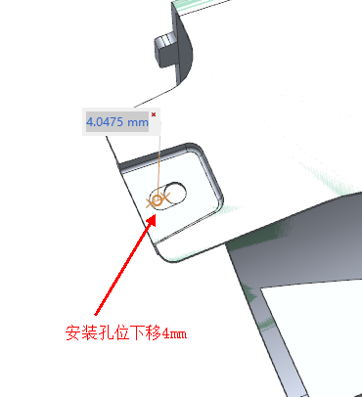
模 具 修 理 及 设 计 变 更 费 用 报 价 清 单

材料费用 |  |  | SHT0010676模具产品孔加长变更修理
名称 |  | 规格 |  |  | 数量 | 重量(kg) | 单价 | 金额 | 备注
 |  | 长（mm） | 宽（mm） | 高（mm）
模仁 | ① |  |  |  | 1 | 0 | 55 | 0
 | ② |  |  |  |  | 0 |  | 0
 | ③ |  |  |  |  | 0 |  | 0
滑块 | ① |  |  |  | 1 | 0 | 55 | 0
 | ② |  |  |  |  | 0 |  | 0
 | ③ |  |  |  |  | 0 |  | 0
斜顶 | ① |  |  |  |  | 0 |  | 0
 | ② |  |  |  |  | 0 |  | 0
顶针 | ① |  |  |  |  | 不填写 |  | 0
日期章 | ① |  |  |  |  | 不填写 |  | 0
铜料 | ① |  |  |  |  | 0.000 | 70 | 0
石墨 | ① |  |  |  |  | 0 |  | 0
 |  |  |  |  |  |  |  | 小计金额① | ￥0.00
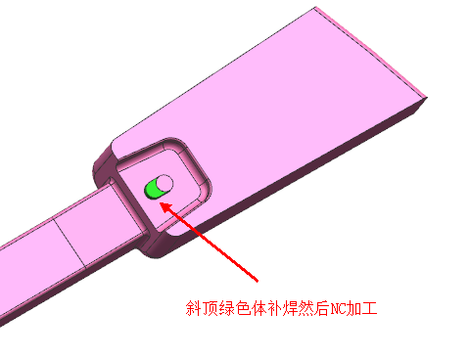
设计费用
类别 |  | 时间（H) |  | 单价 /(H) |  | 金额 | 备注
结构设计 |  | 3 |  | 100 |  | 300
NC设计 |  | 2 |  | 100 |  | 200
 |  |  |  |  |  |  |  | 小计金额② | ￥500.00
加工费用
工 序 |  |  | 时间（H) |  |  | 单价 /(H) | 金额 |  | 备注
车 床 |  |  |  |  |  | 35 | 0
铣 床 |  |  |  |  |  | 40 | 0
磨 床 |  |  |  |  |  | 60 | 0
红色面放电加工上移6mm
钻 床 |  |  |  |  |  | 20 | 0
线切割（快） |  |  |  |  |  | 30 | 0
线切割（慢） |  |  |  |  |  | 110 | 0
电 火 花 |  |  |  |  |  | 70 | 0
CNC |  |  | 5 |  |  | 200 | 1000
抛 光 |  |  | 3 |  |  | 100 | 300
配 模 |  |  | 8 |  |  | 90 | 720
补焊 |  |  |  |  |  |  | 100
试模 |  |  | 4 |  |  | 200 | 800
运 费 |  |  |  |  |  |  | 800
 |  |  |  |  |  |  |  | 小计金额③ | ￥3,720.00
管理费用
 |  |  |  |  |  |  | 百分比% | 金额 |  | 备注
管理费用&利润= |  | （小计金额①+小计金额②+小计金额③) |  |  |  |  | 15% | ￥633.00
 |  |  |  |  |  |  |  | 小计金额④ | ￥633.00
总金额
费用总计=小计金额①+小计金额②+小计金额③+小计金额④ |  |  |  |  |  |  |  | ￥4,853.00
注：以上为未税价格
 |  |  |  |  |  |  |  |  | 5483.89

SHT0010354
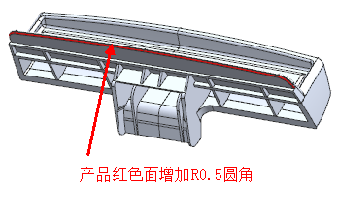
模 具 修 理 及 设 计 变 更 费 用 报 价 清 单

材料费用 |  |  | SHT0010354模具产品增加圆角
名称 |  | 规格 |  |  | 数量 | 重量(kg) | 单价 | 金额 | 备注
 |  | 长（mm） | 宽（mm） | 高（mm）
模仁 | ① |  |  |  | 1 | 0 | 55 | 0
 | ② |  |  |  |  | 0 |  | 0
 | ③ |  |  |  |  | 0 |  | 0
滑块 | ① |  |  |  | 1 | 0 | 20 | 0
 | ② |  |  |  |  | 0 |  | 0
 | ③ |  |  |  |  | 0 |  | 0
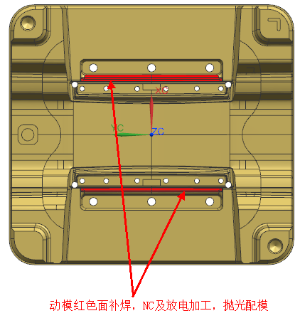
斜顶 | ① |  |  |  |  | 0 |  | 0
 | ② |  |  |  |  | 0 |  | 0
顶针 | ① |  |  |  |  | 不填写 |  | 0
日期章 | ① |  |  |  |  | 不填写 |  | 0
铜料 | ① | 150 | 25 | 85 | 2 | 5.674 | 70 | 397.1625
石墨 | ① |  |  |  |  | 0 |  | 0
 |  |  |  |  |  |  |  | 小计金额① | ￥397.16
设计费用
类别 |  | 时间（H) |  | 单价 /(H) |  | 金额 | 备注
结构设计 |  | 6 |  | 100 |  | 600
NC设计 |  | 3 |  | 100 |  | 300
 |  |  |  |  |  |  |  | 小计金额② | ￥900.00
加工费用
工 序 |  |  | 时间（H) |  |  | 单价 /(H) | 金额 |  | 备注
车 床 |  |  |  |  |  | 35 | 0
铣 床 |  |  |  |  |  | 40 | 0
磨 床 |  |  |  |  |  | 60 | 0
钻 床 |  |  |  |  |  | 20 | 0
线切割（快） |  |  |  |  |  | 30 | 0
线切割（慢） |  |  |  |  |  | 110 | 0
电 火 花 |  |  | 14 |  |  | 70 | 980
CNC |  |  | 5 |  |  | 200 | 1000
抛 光 |  |  | 8 |  |  | 100 | 800
配 模 |  |  | 15 |  |  | 90 | 1350
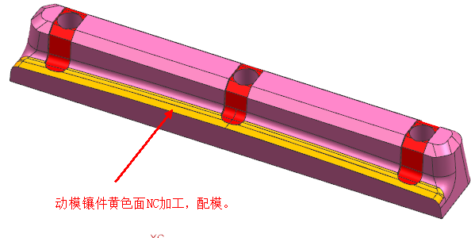
补焊 |  |  |  |  |  |  | 600
蚀纹 |  |  |  |  |  |  | 800
试模 |  |  | 4 |  |  | 200 | 800
运 费 |  |  |  |  |  |  | 800
 |  |  |  |  |  |  |  | 小计金额③ | ￥7,130.00
管理费用
 |  |  |  |  |  |  | 百分比% | 金额 |  | 备注
管理费用&利润= |  | （小计金额①+小计金额②+小计金额③) |  |  |  |  | 15% | ￥1,264.07
 |  |  |  |  |  |  |  | 小计金额④ | ￥1,264.07
总金额
费用总计=小计金额①+小计金额②+小计金额③+小计金额④ |  |  |  |  |  |  |  | ￥9,691.24
注：以上为未税价格
 |  |  |  |  |  |  |  |  | 10951.097669

